Sumário
Projeto | Projeto - Test-2 | Histórico de Revisões
Elaborado Por | Abraão Rocha | Data | Atualizado Por | Descrição da Atualização
Revisado Por | Abraão Rocha | 2024-09-19 | Abraão Rocha | Criação de Casos de Testes
Data de Criação | 2024-09-18
Executor dos Testes | Abraão Rocha
Cenários OK | 10
Cenários NOK | 6
Cenários não testados | 0

Imagens
Imagem 01:
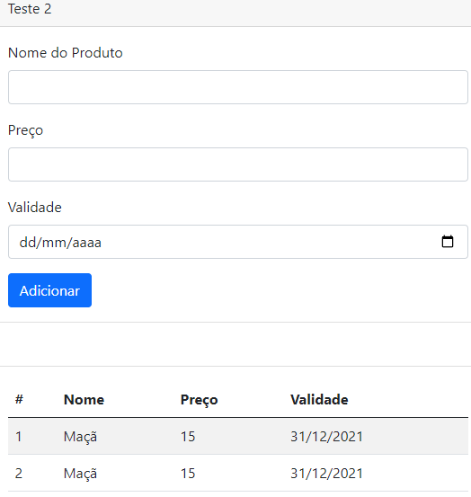

Imagem 02:
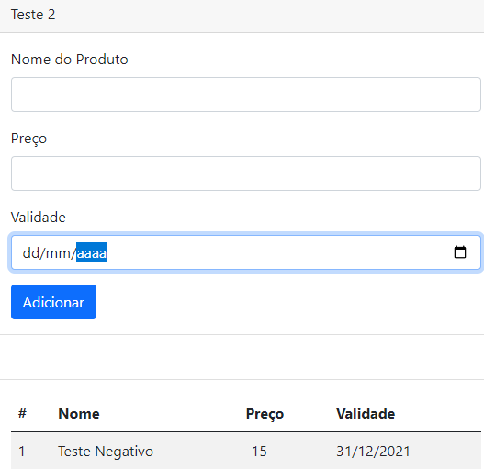

Imagem 03:
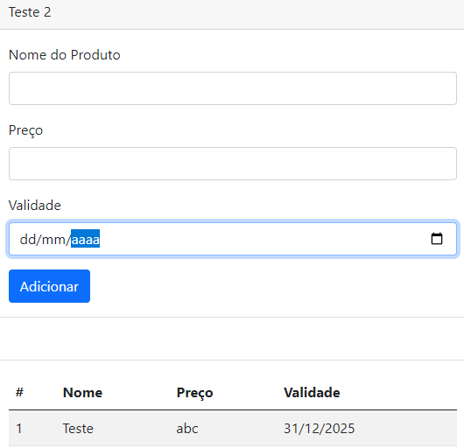

Imagem 04:
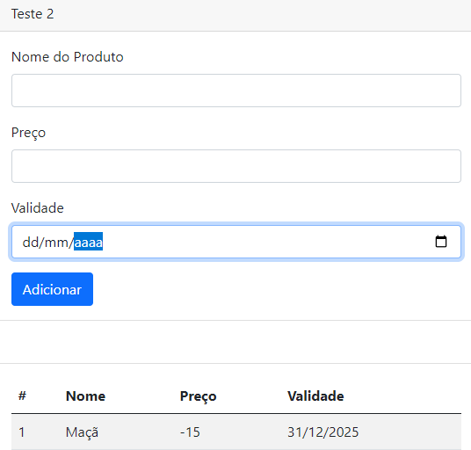

Imagem 05:
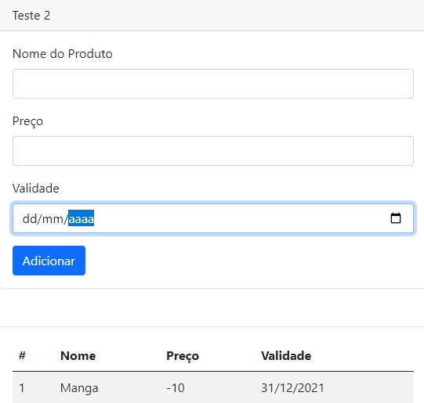

Imagem 06:

Imagem 07:

Imagem 08:

Imagem 09:

Imagem 10:

Imagem 11:

Imagem 12:

Imagem 13:

